关系图
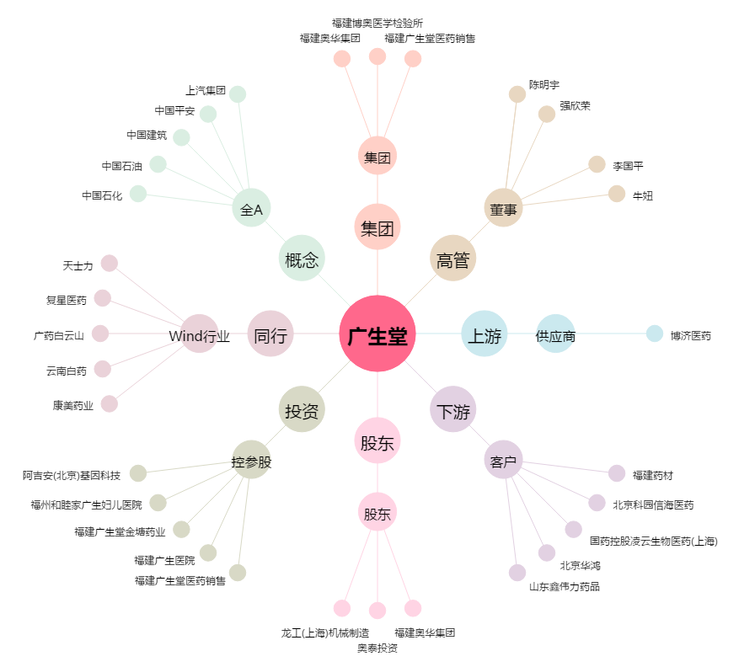
广生堂[300436.SZ] - 关系概览图

